Sheet1
2025-2026学年第二学期中国大学MOOC平台慕课安排表（慕课堂）（20260317更新）
序号 | 学院 | 课程名称 | 课程负责人 | 开课起止时间（年/月/日） | 慕课堂二维码/课堂码 | 备注
1 | 电子与光学工程学院 | 电路分析基础 | 刘陈 | 本学期不开设 | 本学期不开设
2 | 电子与光学工程学院 | 模拟电子线路A | 黄丽亚 | 2026年03月02日 - 2026年06月28日
3 | 计算机学院 | 网络技术与应用 | 杨庚 胡素君 | 2026年03月01日 ~ 2026年06月14日 | 慕课重修的学生专用：8LMY7W 其余学生由任课教师提供
4 | 通信与信息工程学院 | 数字信号处理A(双语) | 杨震 | 2026/03/02 ~ 2026/07/06 | 不开展学分认定
5 | 通信与信息工程学院 | 通信原理 | 何雪云 | 2026/2/27-2026年6/28
6 | 通信与信息工程学院 | 光纤通信 | 沈建华 | 2026/03/01-2026/7/6
7 | 管理学院 | 创新与创业管理 | 赵波 | 2026年03月02日-2026年05月28日
8 | 数字媒体与设计艺术学院 | 广告艺术鉴赏 | 余洋 | 2026年03月10日-2026年07月24日
9 | 管理学院 | 战略管理 | 王娟 | 3.3-5.31
10 | 自动化学院 | 自动控制原理 | 杨敏 | 2026/3/2-2026/6/7
11 | 管理学院 | 企业资源规划（ERP） | 黄卫东 | 3月2日至5月31日
12 | 集成电路科学与工程学院 | 微纳电子材料与器件 | 王静 | 2026年3月2日至2026年6月26日
13 | 管理学院 | 现代管理科学基础 | 刘宁 | 2026年3月2日-6月30日
14 | 管理学院 | 市场调查与研究 | 雷晶 | 本学期不开设 | 本学期不开设
15 | 理学院 | 线性代数 | 蒋志芳 王发兴 | 2026年03月02日-7月3日
16 | 物联网学院 | 物联网导论 | 赵学健 | 2026年3月9日-2026年7月1日
17 | 理学院 | 大学物理实验 | 李永涛 | 2026年02月28日-2026年07月05日
18 | 自动化学院 | 过程控制 | 王冬生 | 2026/3/1-2026/5/51
19 | 外国语学院 | 语用学导论 | 袁周敏 | 2026年3月4日—2026年6月30日 | 8LFDKW
20 | 管理学院 | 质量管理 | 石盛林 | 2026年3月2日至2026年5月24日 | 2026年春季慕课堂：8LQX6W
21 | 计算机学院 | Python语言程序设计基础 | 薛景 | 2026年3月9日至2026年6月29日
22 | 计算机学院 | 操作系统A | 徐小龙 | 2026年03月01日 ~ 2026年06月26日
23 | 计算机学院 | 高级语言程序设计 | 薛景 | 2026年3月9日至2026年6月29日
24 | 理学院 | 数学实验 | 肖丽丽 | 2026.3.6-2026.6.30 | 8LMVDW
25 | 计算机学院 | 数据结构 | 王海艳 | 2026/03/02-2026/07/05
26 | 管理学院 | 人力资源管理 | 周文成 | 26.3.1-26.7.5 | 课堂码 8YJNGW
27 | 社会与人口学院 | 社会保障概论 | 刘璐婵 | 2026年2月28日-2026年7月1日
28 | 计算机学院 | 微型计算机原理与接口技术 | 许建 | 2026.2.27-2026.6.28 | 8L324W
29 | 校团委（文化艺术中心） | 音乐与科学 | 王小露、齐小凤 | 2026年3月12日-6月12日
30 | 经济学院 | 计量经济学 | 黄犚 | 2026.3.2-2026.6.30 | 8YGRYW 8LKXMW
31 | 管理学院 | 数据库原理与应用 | 翟丹妮 | 2026年03月02日 ~ 2026年06月28日
32 | 教育科学与技术学院 | 大学生心理健康 | 唐湘宁 | 2026/3/2-2026/7/3
33 | 管理学院 | 管理学原理 | 徐侠 | 2026.3.1-2026.6.10
34 | 电子与光学工程学院 | 物理光学 | 陈将伟 蔡祥宝 | 2026年03月06日 - 2026年06月30日
35 | 电子与光学工程学院 | 光电子学 | 郭艳东 | 2026年03月01日 - 2026年06月30日
36 | 通信与信息工程学院 | 信号与系统 | 解培中 | 2026.3.1-2026.7.5
37 | 教育科学与技术学院 | 数字视频设计与制作技术 | 卢锋 | 2026.3.3-2026.7.15
38 | 社会与人口学院 | 社会工作概论 | 孙唐水 | 2026年3月2日-2026年6月30日
39 | 通信与信息工程学院 | 现代信息技术概论 | 林晓勇 | 2026/3/1-2026/7/26
40 | 理学院 | 大学物理下（振动与波、光学、近代物理） | 杨志红 | 本学期不开设 | 本学期不开设
41 | 教育科学与技术学院 | UI及交互技术 | 单美贤 | 2026/03/02-2026/06/30
42 | 外国语学院 | 语言科学与艺术 | 袁周敏 | 2026年3月4日—2026年6月30日 | 8LJ2TW
43 | 物联网学院 | 地图制图学 | 江畅 | 2026.1.19-2026.4.30
44 | 通信与信息工程学院 | 医学仪器原理 | 安荣荣 | 2026年03月02日-2026年06月15日
45 | 外国语学院 | 现代邮政英语 | 臧庆 | 2026年3月2日—2026年7月5日
46 | 电子与光学工程学院 | 电磁场与电磁波理论（对应电磁场理论A、电磁场理论B、电磁场与传输理论B） | 程勇 | 2026年03月09日 - 2026年06月21日
47 | 计算机学院 | Java语言程序设计 | 杨健 | 本学期不开设 | 本学期不开设
48 | 计算机学院 | 软件测试 | 王子元 | 2026年3月4日至2026年6月28日 | 8LJS7W
49 | 教育科学与技术学院 | 艺术基础与平面设计 | 申灵灵 | 2026.3.9-2026-6.29
50 | 管理学院 | 职业生涯开发与管理 | 焦永纪 | 2026年03月01日-2026年5月26日
51 | 社会与人口学院 | 社会心理学 | 周晶晶 | 2026年3月日5-2026年6月22日
52 | 社会与人口学院 | 社会研究方法 | 周建芳 | 2026年1月28日-2026年6月28日
53 | 计算机学院 | 云计算技术 | 徐小龙 | 2026年03月01日 ~ 2026年06月26日
54 | 自动化学院 | 虚拟仪器技术 | 戎舟 | 2026.3.1-6.20 | 8LE2TW
55 | 计算机学院 | 用Python学人工智能 | 薛景 | 2026年3月9日至2026年6月29日
56 | 计算机学院 | 云计算与大数据 | 徐小龙 | 2026年03月01日 ~ 2026年06月26日
57 | 计算机学院 | 电子数据取证技术 | 孙国梓 | 2026年03月01日 ~ 2026年06月30日
58 | 电子与光学工程学院 | 半导体物理与器件 | 陶志阔 | 2026年03月20日 - 2026年05月30日
59 | 理学院 | 概率论与数理统计 | 叶军 | 2026.2.28-2026.7.5 | 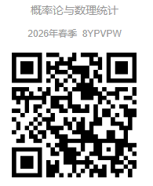 课堂码：8YPVPW
60 | 理学院 | 描述统计学 | 温勇 | 本学期不开设 | 本学期不开设
61 | 计算机学院 | 数据库与数据挖掘 | 夏彬 | 2026年03月02日至2026年06月19日
62 | 自动化学院 | Modern Control Theory | 蒋国平 | 2026.3.1-6.20 | 8LQHFW
63 | 数字媒体与设计艺术学院 | UI界面设计 | 谭维 | 2026年03月15日-2026年06月30日 | 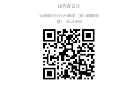
64 | 理学院 | 概率统计和随机过程 | 石爱菊 | 2026.3.1-2026.6.30 | 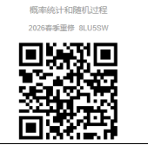
65 | 电子与光学工程学院 | 数字电路与逻辑设计 | 黄丽亚 | 2026年03月02日 - 2026年06月28日
66 | 经济学院 | 世界经济学 | 张昌兵 | 2026年3月7日至2026年6月20日 | 8LJZCW
67 | 计算机学院 | 编译原理 | 蒋凌云 | 2026年3月9日至 2026年7月5日 | 8L4XZW
68 | 外国语学院 | 翻译职业教育：入门与进阶 | 陶李春 | 2026年3月5日—2026年6月30日 | 8LPPGW
69 | 电子与光学工程学院 | 通信电子线路 | 郭艳东 | 2026年03月01日 - 2026年06月30日
70 | 管理学院 | 财务报表分析 | 王娟 | 3.3-5.31
71 | 通信与信息工程学院 | 无线通信原理 | 宛汀 | 2026.03.01-2026.05.17
72 | 电子与光学工程学院 | 工程管理与经济决策 | 赵瑞 | 本学期不开设 | 本学期不开设
73 | 数字媒体与设计艺术学院 | 高级动画设计 | 霍智勇 | 本学期不开课 | 本学期不开课
74 | 社会与人口学院 | 社会学概论 | 张振亮 | 2026年3月3日-2026年6月26日 | 课堂码：8L3KTW
75 | 通信与信息工程学院 | 生物医学传感器 | 胡晓飞 | 2026年3月3日-2026年5月30日 | 课堂码：8LK73W QQ群号：1071696745
76 | 社会与人口学院 | 社会问题概论 | 杜伟泉 | 2026年3月4日-2026年6月20日
77 | 外国语学院 | 科技翻译 | 吴建 | 2026年3月2日—2026年6月26日
78 | 通信与信息工程学院 | 移动通信网络规划部署与优化 | 陈美娟 | 2026年3月2日~2026年7月3日
79 | 经济学院 | 经济统计学 | 易莹莹 | 2026.3.16-2026.7.5 | 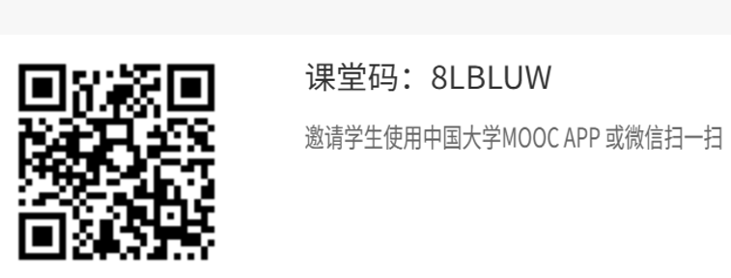 本学期不开课 | 20260317更新
80 | 社会与人口学院 | 青少年社会工作 | 李艳红 | 2026年3月9日-2026年6月30日
81 | 外国语学院 | IT日语 | 洪洁 | 2026年3月2日—2026年6月26日 | 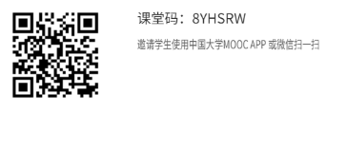
82 | 社会与人口学院 | 经济法 | 王峰 | 本学期不开设 | 本学期不开设
83 | 管理学院 | 系统工程 | 朱卫未 | 2026年3月3日-6月20日
84 | 管理学院 | 管理沟通理念与技能 | 孙友然 | 2026年3月2日-6月30日 | 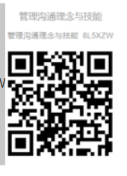 8L5XZW
85 | 物联网学院 | 移动GIS原理与系统开发 | 张海涛 | 本学期不开设 | 本学期不开设
86 | 自动化学院 | 嵌入式系统及应用 | 张腾飞 | 2026.3.3-6.30 | 不开展学分认定
87 | 管理学院 | 电信运营管理 | 彭英 | 3.3-6.20
88 | 材料科学与工程学院 | Modern Applications of Optoelectronic Technology | 高丽 | 2026.3.4-2026.7.5
89 | 材料科学与工程学院 | 有机电子学 | 密保秀 | 本学期不开设 | 本学期不开设
90 | 图书馆 | 信息检索 | 刘佳雨 | 2026/03/02-2026/06/30 | 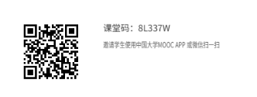
91 | 通信与信息工程学院 | Optical Fiber Communications（国际平台开课） | 沈建华 | 2026/03/01-2026/07/12
92 | 管理学院 | Innovation and Entrepreneurship Foundation（国际平台开课） | 赵波 | 本学期不开设 | 本学期不开设
93 | 通信与信息工程学院 | Digital Signal Processing（国际平台开课） | 张玲华 | 本学期不开设 | 本学期不开设
94 | 计算机学院 | Computer Network Technology and Application（国际平台开课） | 李鹏 胡素君 | 2026年03月02日 ~ 2026年07月02日
95 | 电子与光学工程学院 | Analog Electronic Circuits（国际平台开课） | 黄丽亚 | 本学期不开设 | 本学期不开设
96 | 电子与光学工程学院 | Fundamentals of Circuit Analysis（国际平台开课） | 刘陈 | 本学期不开设 | 本学期不开设
97 | 计算机学院 | Python编程及人工智能应用 | 陈景强 | 2026年02月23日 - 2026年07月01日 | 8YHL3W
98 | 工程实验教学部 | 工程训练与创新 | 骆明霞 | 2026.3.8-2026.7.10
99 | 外国语学院 | 英语词汇 | 易保树
100 | 经济学院 | 抽样技术与应用 | 高月姣 | 2026.3.2-2026.6.30 | 8LKZYW
101 | 管理学院 | 技术创新管理（双语） | 徐侠 | 2026.3.1-2026.6.10
102 | 管理学院 | Human Resource Management | 刘宁 | 2026年3月2日-6月30日
103 | 理学院 | 大学物理(上)（力学、热学、电磁学） | 杨志红 | 2026.3.8-2026.7.3 | 8LJ9ZW
104 | 经济学院 | 外贸函电 | 王卉 | 2026/3/2-2026/6/30 | 8L39HW
105 | 社会与人口学院 | 人口社会学 | 舒星宇 | 2026年3月3日-2026月7月10日
106 | 工程实验教学部 | 电工电子实验（一） | 常春耘 | 本学期不开设 | 本学期不开设
107 | 现代邮政学院 | 邮政通信网络技术 | 徐劲松 | 本学期不开设 | 本学期不开设
108 | 外国语学院 | 电子信息英语（English for Electronic Information） | 臧庆 | 2026年3月2日—2026年7月5日
109 | 数字媒体与设计艺术学院 | 网络传播概论 | 吴婧婧 | 本学期不开课 | 本学期不开课
110 | 自动化学院 | 测试信号处理 | 王强 | 2026/3/24-2026/6/23 | 不开展学分认定
111 | 工程实验教学部 | 电工电子实验（二） | 张瑛 | 2026年03月09日-06月30日 | 课堂码：8LJYVW
112 | 管理学院 | Global Entrepreneurship and Innovation | 徐侠 | 2026.3.4-2026.6.10
113 | 管理学院 | 大数据营销 | 彭英 | 2026年03月04日-2026年06月19日

